Sheet1 (2)
款号 | PO | 货品名 | 内容 | 码数 |  |  |  |  |  |  |  |  | 需订数量
 |  |  |  | 4 | 6 | 8 | 9 | 10 | 11 | 12 | 14 | 16
173834 | 1528771 | 帆布吊牌 | CHINO
石色 |  | 纸质吊牌 | 10 |  | 配绳仔001 |  |  |  |  |  |  |  | 918
 |  | 纸质腰卡 | MID RISE |  | 71 | 133 | 123 | 137 | 102 | 184 | 117 | 51 | 918
173834 | 1528767 | 帆布吊牌 | CHINO
品蓝 | 768 | 纸质吊牌 | 10 |  | 配绳仔001 |  |  |  |  |  |  |  | 1224
 |  | 纸质腰卡 | MID RISE |  | 117 | 184 | 107 | 220 | 117 | 225 | 174 | 82 | 1226
173834 | 1528765 | 帆布吊牌 | CHINO
黑色 | 764 | 纸质吊牌 | 10 |  | 配绳仔001 |  |  |  |  |  |  |  | 1224
 |  | 纸质腰卡 | MID RISE |  | 41 | 198 | 164 | 148 | 133 | 250 | 260 | 30 | 1224

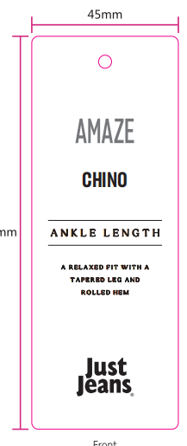
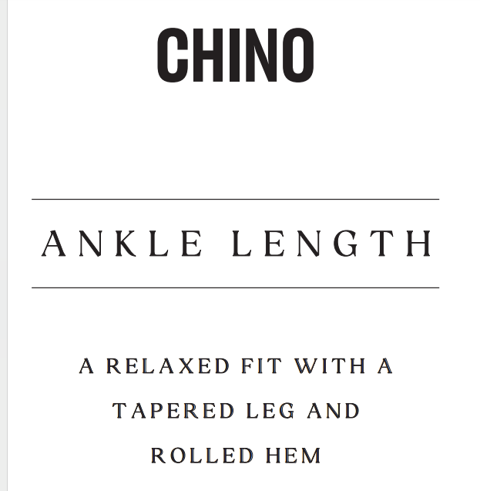
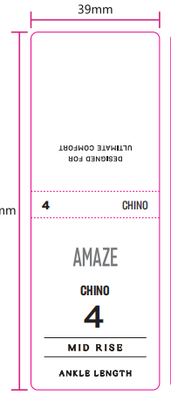
 |  | 跟单 梁珍
 |  | 挂牌

